상품제안서
도큐멘트화일(5분류/8분류/12분류) | 상품코드: S25685

 |  |  |  |  |  |  | 02-713-8555 | www.synergygift.co.kr
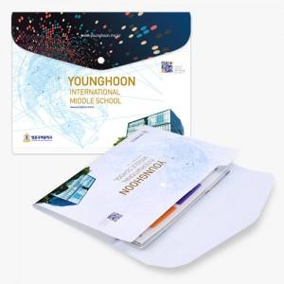

【상세/제작정보】 | <p><span style="font-size: 14pt;">※ 1,000개 단위로 제작 가능합니다.</span></p><p><span style="font-size: 14pt;">ex) 1,500개 제작 진행시 1,000개 단가 + 500개 단가 발생 됩니다.</span></p><p>&nbsp;</p><p><span style="font-size: 14pt;">※ 똑딱이 화이트 or 블랙 중 택1하여 주시기 바랍니다.</span></p><p><span style="font-size: 14pt;">※ 명함꽂이 추가 별도 문의 바랍니다.</span></p><p><span style="font-size: 14pt;">&nbsp;</span></p><p><span style="font-size: 14pt;">※ 운임비 별도 발생 됩니다. 옵션별 운임 정책이 상이합니다.</span></p>

【인쇄/포장옵션】 | 풀칼라 / 포장불가능

【공급단가】 | 수량 | 500~ | 1,000~ | 5,000~ | 10,000~ | 30,000~
*VAT별도 | 5분류 | 3,050원 | 2,460원 | 2,100원 | 1,930원 | 1,790원
 | 8분류 | 3,310원 | 2,700원 | 2,340원 | 2,160원 | 2,010원
 | 12분류 | 3,640원 | 3,010원 | 2,630원 | 2,450원 | 2,290원

【상품 URL】 | https://www.synergygift.co.kr:443/src/goods_detail.php?gdno=25685

